المؤشرات الكلية

سوق العراق للاوراق المالية
جلسة الثلاثاء 2025/12/9 |  |  |  | تقرير أسعار الأسهم المتداولة واخبار الشركات
الجلسة (221)
الاسهم المتداولة المدرجة و OTC |  |  | 732,294,836 |  |  | قيمة الأسهم المتداولة المدرجة و OTC |  | 1,209,728,332 |  |  | صفقات الشركات المدرجة وOTC | 900
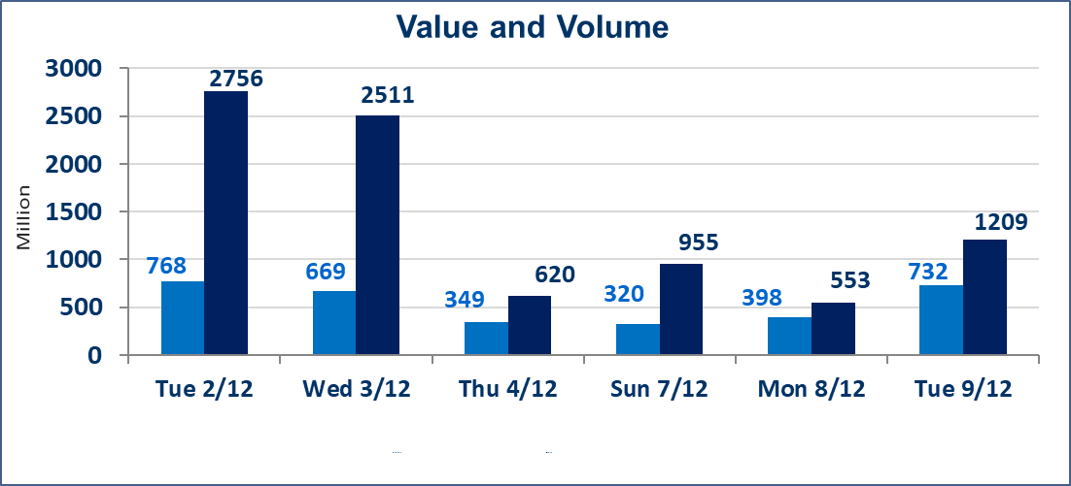
المؤشر60 ISX اليوم | 948.49 |  | نقطة |  |  | المؤشر15 ISX اليوم | 1183.21 | نقطة
المؤشر 60 ISX السابق | 941.45 |  | نقطة |  |  | المؤشر 15 ISX السابق | 1178.30 | نقطة
نسبة التغير | 0.75 |  | % |  |  | نسبة التغير | 0.42 | %
عدد النقاط | 7.04 |  | نقطة |  |  | عدد النقاط | 4.91 | نقطة

الشركات المدرجة | 104 | OTC | 15 | 119 |  | الشركات غير المتداولة المدرجة | 46 | OTC | 9 | 55
الشركات المتداولة | 43 | OTC | 3 | 46 |  | الشركات المرتفعة |  |  | 14
شركات الهيئة العامة |  |  |  | 5 |  | الشركات المنخفضة |  |  | 9
الموقوفة بقرار من هيأة الأوراق المالية |  |  |  | 10
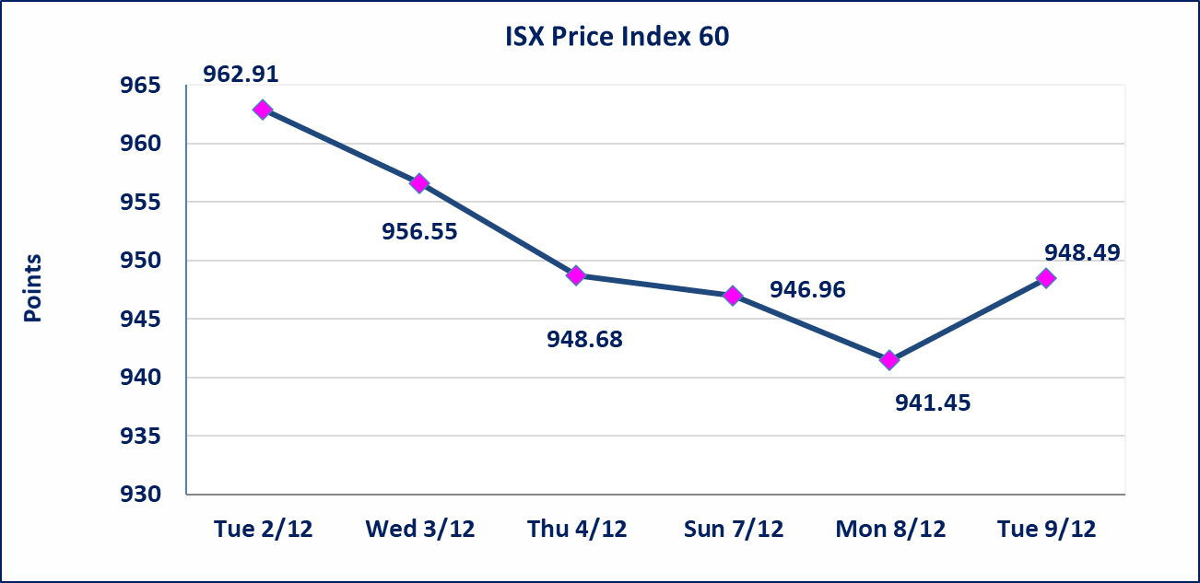
 |  |  |  |  |  | 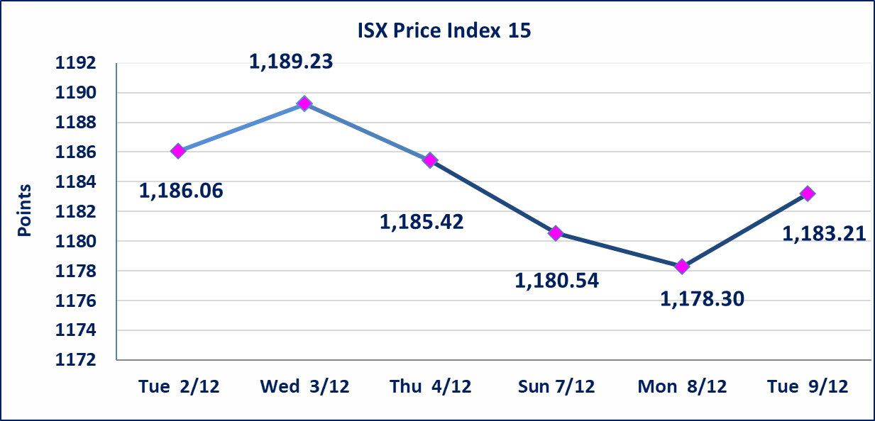
ايلاف للتامين (NELF) | تم البدء بعمليات ايداع شهادات اسهم المساهمين لشركة ايلاف للتامين إعتباراً من جلسة الاربعاء 2025/12/3 وسيتم اطلاق التداول إعتباراً من جلسة الاربعاء 2025/12/24 بعد ايداع 5% من رأس المال او بعد مرور (21) يوم من تاريخ بدء الايداع في منصة الشركات غير المدرجة ISX-OTC.
مدينة العاب الكرخ السياحية | استنادا الى كتاب هيأة الاوراق المالية المرقم 434/2 في 2025/11/27 وقرار الهيئة العامة لشركة مدينة العاب الكرخ السياحية المنعقد في 2025/9/30 زيادة راس المال الشركة حسب المادة (55/رابعا) من قانون الشركات تحديد سعر السهم الواحد (5.500) دينار
سندات بناء الاصدارية الثانية فئة مليون | تم ايقاف التداول على سندات بناء الاصدارية الثانية فئة (1,000,000) دينار اعتبارا من جلسة 2025/12/2 لكون تاريخ اطفاء الفئة 2025/12/16.
كوردستان للتامين (NKUI) | تم البدء بعمليات ايداع شهادات اسهم المساهمين لشركة كوردستان الدولي للتامين إعتباراً من جلسة الاحد 2025/11/23 وسيتم اطلاق التداول إعتباراً من جلسة الاحد 2025/12/14 بعد ايداع 5% من رأس المال او بعد مرور (21) يوم من تاريخ بدء الايداع في منصة الشركات غير المدرجة ISX-OTC.
الحد الأعلى والادنى للتغير في السعر | نسبة التغير في المنصة النظامية (15%)، نسبة التغير في المنصة الثانية (20%)، نسبة التغير في المنصة الثالثة (5%) إرتفاعاً وإنخفاضاً من سعر الاغلاق السابق.
Web site : www.isx-iq.net E-mail : info-isx@isx-iq.net |  |  |  |  | 07834000034 - 07711211522 : ص . ب :3607 العلوية الهاتف |  |  |  |  |  | بغداد /الكرادة/ قرب المسرح الوطني /مجاور مصرف الخليج التجاري

نسبة التغير
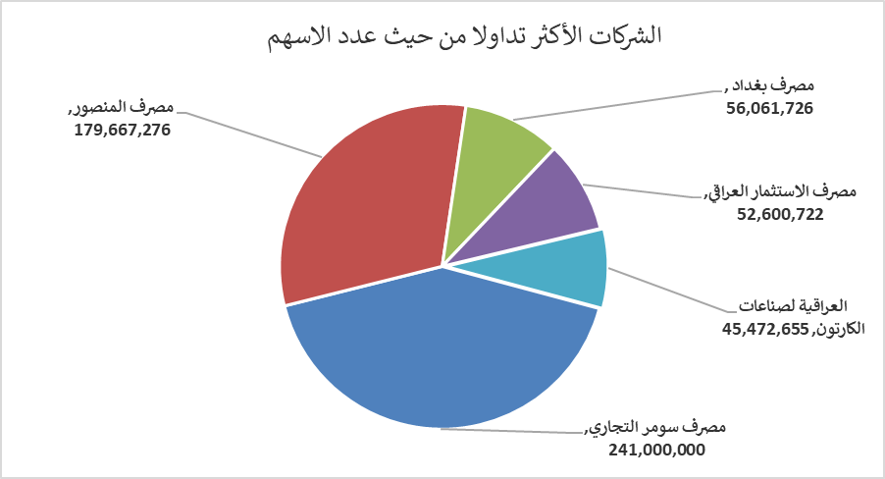
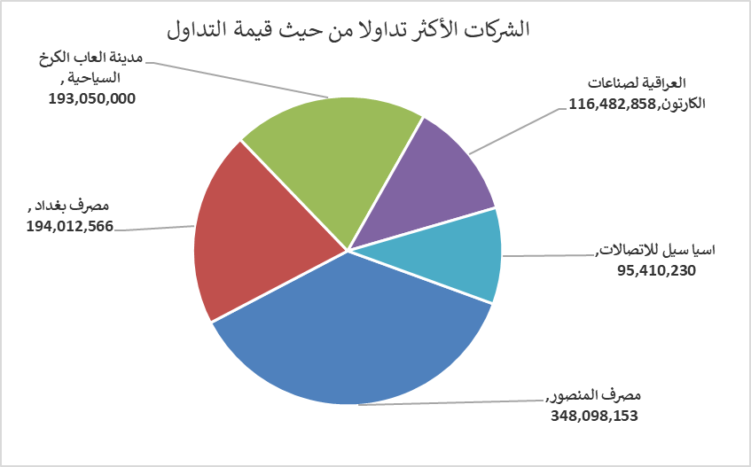
الشركات الأكثر ارتفاعاً وانخفاضاً

نسبة التغير لاسعار الاغلاق الاكثر ارتفاعاً |  |  |  | نسبة التغير لاسعار الاغلاق الاكثر انخفاضاً
اسم الشركة | اغلاق | التغير(%) | الاسهم المتداولة | اسم الشركة | اغلاق | التغير (%) | الاسهم المتداولة
العراقية لصناعات الكارتون | 2.730 | 14.71 | 45,472,655 | الخاتم للاتصالات | 3.310 | -6.76 | 704,090
العراقية لتصنيع التمور | 2.500 | 7.30 | 359,942 | الوطنية الاستثمارات السياحية | 10.310 | -4.98 | 50,000
انتاج الالبسة الجاهزة | 2.690 | 5.49 | 121,172 | مصرف الائتمان العراقي | 0.600 | -3.23 | 13,653,400
بابل للإنتاج الحيواني والنباتي | 11.000 | 4.76 | 18,833 | العراقية لانتاج وتسويق اللحوم | 4.500 | -2.17 | 397,977
مصرف الاقتصاد للاستثمار | 0.230 | 4.55 | 5,500,000 | الفلوجة لانتاج المواد الانشائية | 3.180 | -2.15 | 612,275

الشركات الاكثر نشاطا حسب الاسهم المتداولة (حجم التداول) |  |  |  | الشركات الاكثر نشاطا حسب القيمة المتداولة
اسم الشركة | اغلاق | التغير(%) | الاسهم المتداولة | اسم الشركة | اغلاق | التغير (%) | القيمة المتداولة
مصرف سومر التجاري | 0.110 | 0.00 | 241,000,000 | مصرف المنصور | 1.950 | 1.04 | 348,098,153
مصرف المنصور | 1.950 | 1.04 | 179,667,276 | مصرف بغداد | 3.500 | 1.74 | 194,012,566
مصرف بغداد | 3.500 | 1.74 | 56,061,726 | مدينة العاب الكرخ السياحية | 5.500 | 0.00 | 193,050,000
مصرف الاستثمار العراقي | 0.220 | 0.00 | 52,600,722 | العراقية لصناعات الكارتون | 2.730 | 14.71 | 116,482,858
العراقية لصناعات الكارتون | 2.730 | 14.71 | 45,472,655 | اسيا سيل للاتصالات | 13.140 | 0.38 | 95,410,230

